참고자료
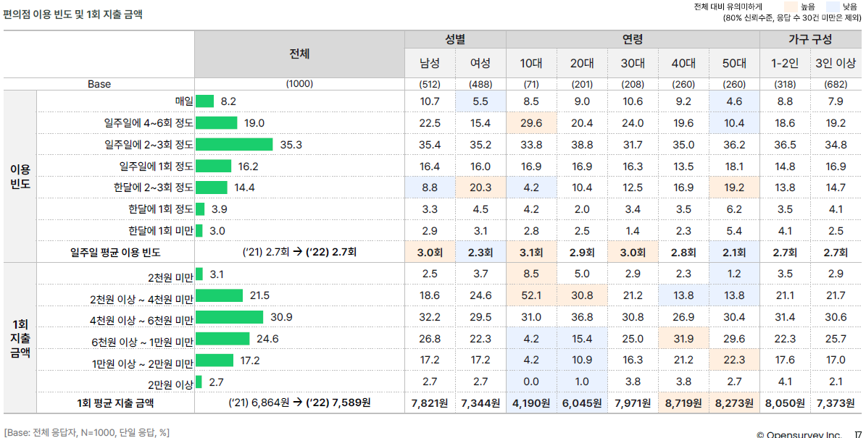
CU편의점 | https://cu.bgfretail.com/franchise/understand_01.do?category=franchise&depth2=1&depth3=1&sf=N
한국편의점산업협회 | https://cvs.or.kr/
편의점 사업 소개 | 편의점 백서 - 과연 편의점은 할 만한 사업인가?
 | https://steemit.com/cvs/@a9605550/69m3ou

언론기사/자료 | `코로나 특수` 편의점, 1인당 구매단가 사상 첫 7000원 돌파
 | https://www.edaily.co.kr/news/read?newsId=01134886632230192&mediaCodeNo=257
 | 엔데믹 시대 편의점 경영전략 ‘2제’
 | https://www.dnews.co.kr/uhtml/view.jsp?idxno=202207051132599100718
 | 편의점 매출 갈수록 느는데 영업이익률은 ‘뚝’…왜?
 | https://www.donga.com/news/Economy/article/all/20220408/112765128/1
 | 코로나와 MZ가 바꿨다...편의점 매출 대형마트 추월
 | https://www.dailyimpact.co.kr/news/articleView.html?idxno=75508
 | [편의점] 점포수/월평균매출액/창업비용 비교
 | https://catalk.kr/information/largest-convenience-store-chains.html
#다양한 기사/자료 조사 가능

